상품제안서
오아 클린이소프트 음파 전동 칫솔S | 상품코드: F29557

 |  |  |  |  |  |  | 02-412-0044 | www.easy1.co.kr
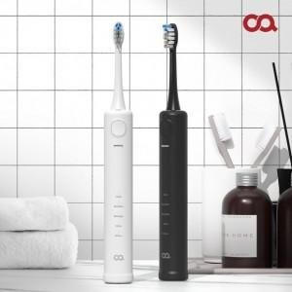

【상세/제작정보】 | 블랙만 가능

【인쇄/포장옵션】 | 레이저, 개별인쇄 / 포장지포장

【공급단가】 | 수량 | 50~ | 100~ | 300~ | 500~ | 1,000~
*VAT별도 | 단가 | 31,810원 | 31,300원 | 30,540원 | 29,780원 | 29,270원

【상품 URL】 | http://www.easy1.co.kr/src/goods_detail.php?gdno=29557

